Graf_din_01
Soma de TOTAL | Rótulos de Coluna
Rótulos de Linha | NORDESTE | Total Geral
ANA | 200 | 200
JOÃO | 1760 | 1760
Total Geral | 1960 | 1960

Graf-din_02
Soma de TOTAL | Rótulos de Coluna
Rótulos de Linha | LÂMPADA | LÂMPADAS | LUMINÁRIAS | Total Geral
NORDESTE |  | 760 | 1200 | 1960
SUDESTE |  | 670 | 740 | 1410
SUL | 320 | 820 |  | 1140
Total Geral | 320 | 2250 | 1940 | 4510
 | LÂMPADA | LÂMPADAS | LUMINÁRIAS
NORDESTE |  | 760 | 1200
SUDESTE |  | 670 | 740
SUL | 320 | 820

matemática
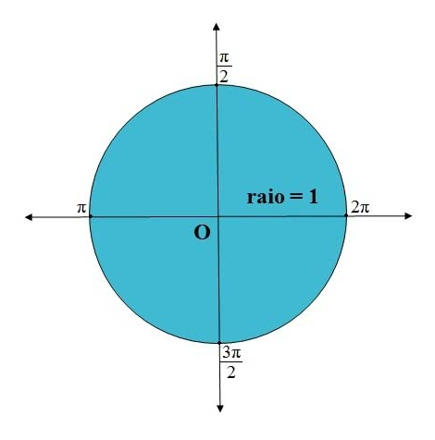
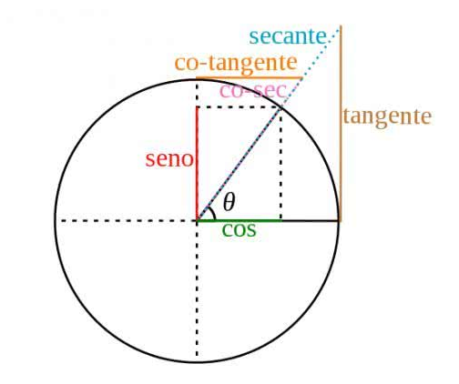
MATRÍCULAS | NOMES | CIDADE | ANO | DESC | MENSALIDADE
1 | JOÃO | SERRA | 5.00 | 0% | 600.00
2 | ANA BEATRIZ | VILA VELHA | 6.00 | 0% | 350.00 | Seno
3 | MARCIA | SERRA | 6.00 | SIM | 350.00 | Cosseno
4 | ALINE | VITÓRIA | 5.00 | 0% | 300.00 | Tangente
5 | SANDRA | VITÓRIA | 5.00 | 0% | 300.00
6 | PAULA | CARIACICA | 5.00 | SIM | 300.00 | Absoluto
7 | PATRICIA | CARIACICA | 6.00 | 0% | 350.00 | Ímpar
8 | PAMELA | SERRA | 6.00 | 0% | 350.00 | Par
9 | CINTIA | VILA VELHA | 7.00 | SIM | 400.00 | Arredondamento para cima
10 | ALEXSANDRA | CARIACICA | 7.00 | 0% | 400.00 | Arredondamento para baixo
11 | ALEXANDRA | CARIACICA | 7.00 | 0% | 400.00 | Potência
12 | PEDRO | SERRA | 6.00 | 0% | 350.00 | Aleatório
13 | MARIA | VILA VELHA | 7.00 | SIM | 400.00 | Aleatório Entre
14 | SONIA | VITÓRIA | 7.00 | 0% | 400.00
15 | JOSY | CARIACICA | 6.00 | 0% | 350.00
16 | ELIANA | VITÓRIA | 5.00 | 0% | 300.00
17 | ROSELY | SERRA | 6.00 | 0% | 350.00
18 | REGIANE | SERRA | 7.00 | SIM | 400.00
19 | LUCIA | SERRA | 8.00 | 0% | 450.00
20 | LEUSLENE | VILA VELHA | 9.00 | SIM | 500.00
21 | MARIA EDUARDA | VITÓRIA | 9.00 | 0% | 500.00
22 | CARLA | VITÓRIA | 9.00 | SIM | 500.00
23 | BEATRIZ | VITÓRIA | 8.00 | SIM | 450.00
24 | MIGUEL | SERRA | 8.00 | 0% | 450.00
25 | MARIA APARECIDA | VITÓRIA | 9.00 | 0% | 500.00

